界面UI相关
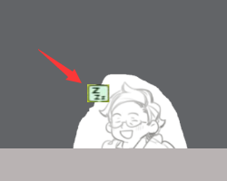
饭店经营界面

当前周几 当前时间

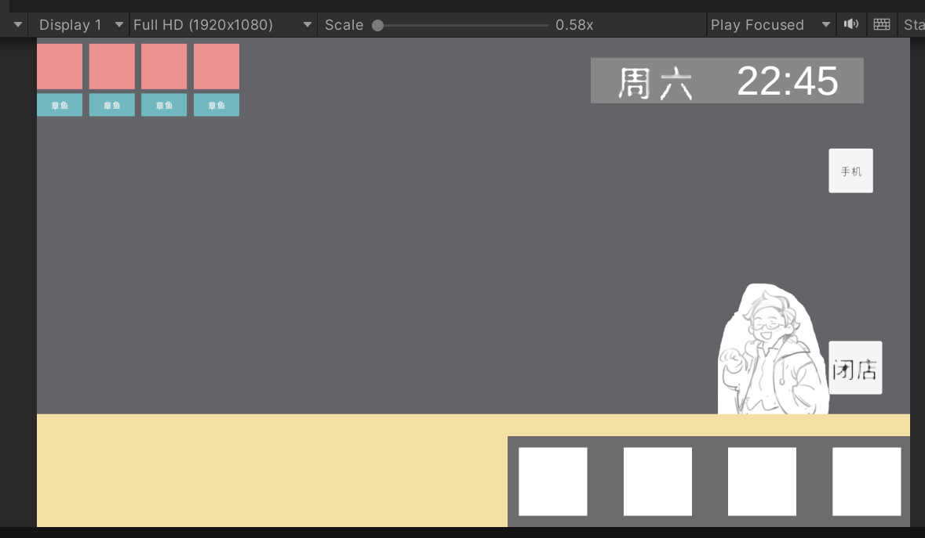

客人生成的订单
1 菜Icon
2 人物名字

已经制作完成的菜肴Icon

对话界面
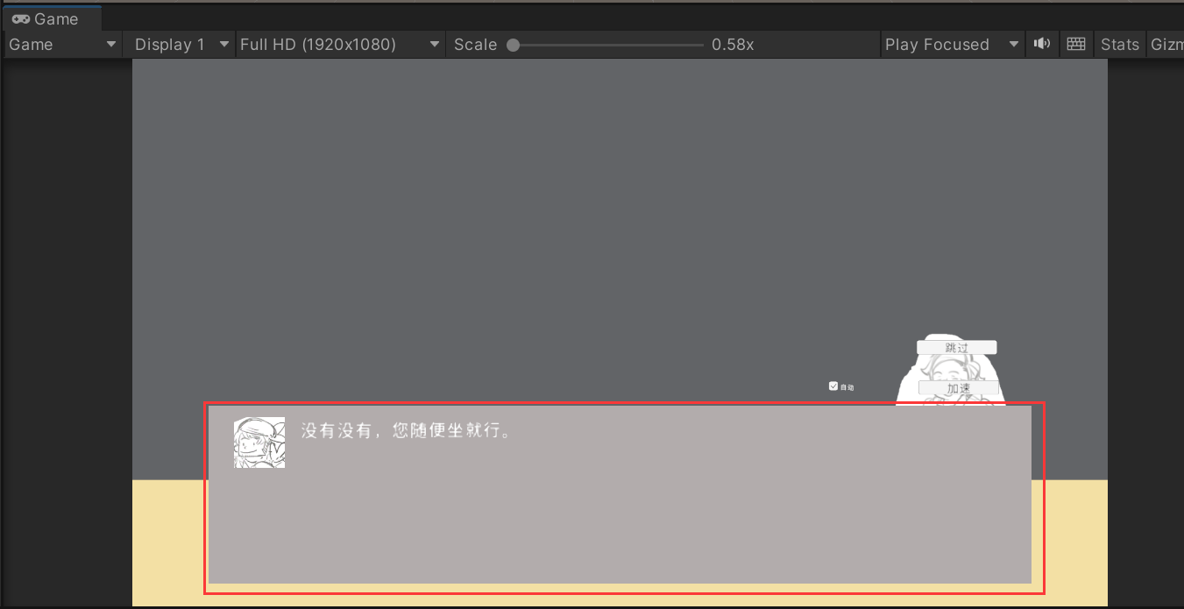

功能按钮
1 跳过
2 加速
3 自动对话

人物头像Icon

 | 对话界面

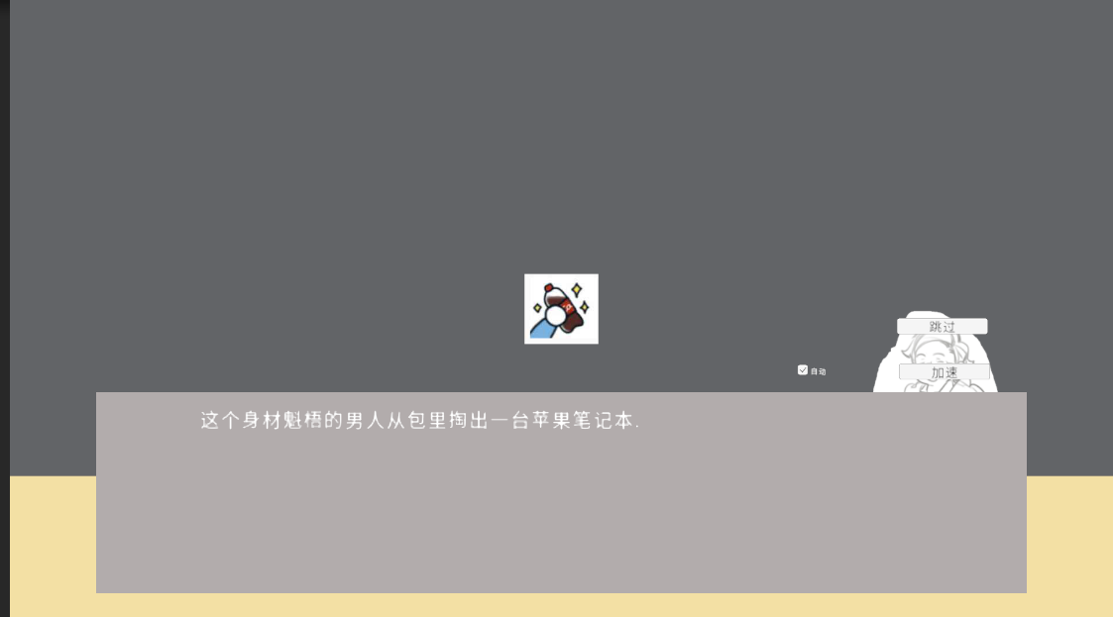

 |  | 参考类似图片

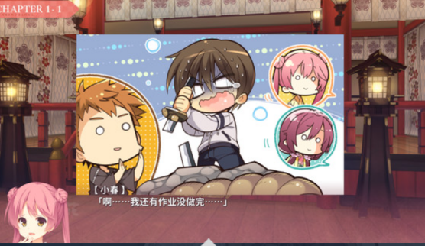

需要演出的图片

需要演出的图片
展示人物心情
喜怒哀乐之类的表情

9月份需求
 | 界面名字 | 需求 | 参考
界面相关 | 厨房界面(选择食材,调料界面)
 | 手机UI 新闻APP图标 | 顶部导航栏+新闻列表 | 新闻APP主界面(随便参考个国内网易新闻之类的) | 新闻详细界面
 | 打飞机APP图标 | 玩家飞机 | 参考微信小游戏打飞机
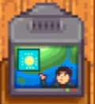
 |  | 敌机 三种类型(简单,中等,难)
 | 天气APP图标 | 晴天,雨天,下雪,台风,暴雪
 | 经营结束后 一天结算界面 | 卖出料理列表 | 模拟经营类游戏比如牧场物语
 |  | 卖出饮料列表
 |  | NPC好感度增长
 | 进入经营界面前,日期翻动界面

人物剧情演出相关通用 | emoji表情 | 把人物脸部表情拆分开
备注 | 困

食材 | UI界面(厨房) | 炒菜 | 烧烤
 | 土豆 | 土豆切成块的状态 | 土豆切成片的状态

做菜相关 | 盐瓶子 | 炒菜时候下面煤气灶的火焰 | 炒菜时候一个背景图
 | 醋瓶子
 | 辣椒
 | 糖
 | 烧烤架子和底下炭火 切成三张图片 | 架子 | 烧烤背景图
 |  | 木炭
 |  | 火光
 | 烧烤架子傍边风扇 | 风扇叶子
 | 烧烤架 最好改成铁或木头架子 | 风扇吹出来的风
 |  | 木炭飞溅出来的火星
 |  | 食物烧烤进度条

人物名 | 面部表情 | 身体动作 | 服装
章鱼 | 困,黑眼圈 | 吃饭 | 春秋
 | 开心 | 待机状态(有电脑) | 夏
 | 烦恼 | 待机状态(没有电脑) | 冬
 | 喝酒后脸红

